상품제안서
머레이 도라팬 도라도라 무소음 3단풍속 회전식 탁상용 선풍기 | 상품코드: F30738

 |  |  |  |  |  |  | 02-412-0044 | www.easy1.co.kr
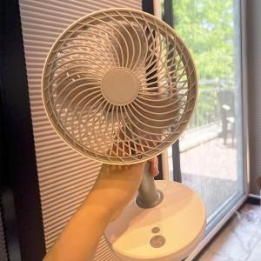

【상세/제작정보】 | 판비 50000원 추가 100개 미만 개당인쇄비 무료 판비 60000원 추가

【인쇄/포장옵션】 | 실크, DTF1곳 / 포장지포장

【공급단가】 | 수량 | 50~ | 100~ | 500~ | 1,000~ | 2,000~
*VAT별도 | 단가 | 19,200원 | 18,880원 | 18,400원 | 18,080원 | 17,600원

【상품 URL】 | https://easy1.co.kr:443/src/goods_detail.php?gdno=30738

